工作表1
 | 安全桿 | 安全桿座 | 安全開關 | 安全桿屬於選配項目
SN1-25 | 30W71 | YOCBR20 | Y01A017209HQ
SN1-35 | 30W71 | YOCBR20 | Y01A017209HQ
SN1-45 | 30W71 | YOCBR20 | Y01A017209HQ
SN1-60 | 30W71 | YOCBR20 | Y01A017209HQ
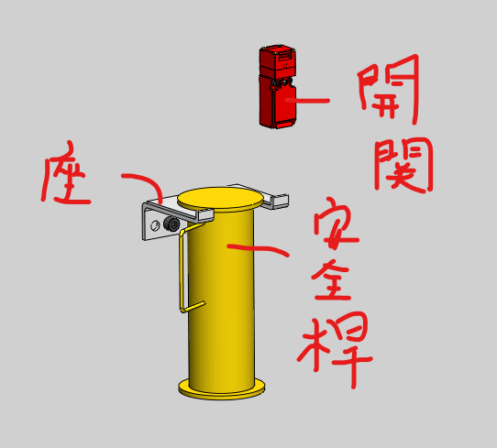
SN1-80 | 160R13010 | YOCBR20 | Y01A017209HQ
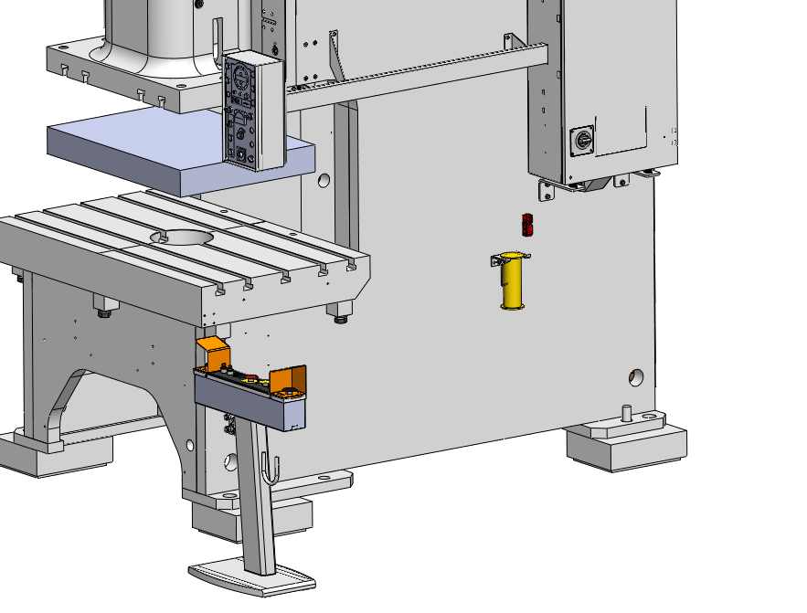
SN1-110 | 160R13010 | YOCBR20 | Y01A017209HQ
SN1-160 | 160R13010 | YOCBR20 | Y01A017209HQ
SN1-200 | 160R13010 | YOCBR20 | Y01A017209HQ
SN1-250 | 160R13010 | YOCBR20 | Y01A017209HQ

